상품제안서
MB보석 금장/은장 세트 | 상품코드: S03720

 |  |  |  |  |  |  | 02-713-8555 | www.synergygift.co.kr
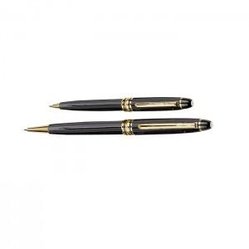 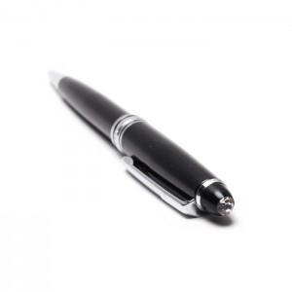 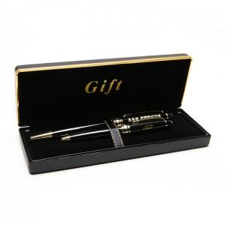

【상세/제작정보】 | 300개이하는 10,000원의 인쇄비가 추가됩니다.(실크인쇄)

【인쇄/포장옵션】 | 실크 / 포장지포장

【공급단가】 | 수량 | 100~ | 300~ | 500~ | 1,000~ | 3,000~
*VAT별도 | 단가 | 3,510원 | 3,380원 | 3,250원 | 3,120원 | 3,040원

【상품 URL】 | https://www.synergygift.co.kr:443/src/goods_detail.php?gdno=13390

